Métadonnée
Ce fichier Excel regroupe l'ensemble des données et les transformations que nous avons apportées afin de les adapter à notre application cartographique.
Celle-ci est composée de 4 feuilles représentant ses différentes étapes de traitement.
Data__brute | Cette feuille regroupe les quatre tables fournies au départ de ce projet en une seule grande table. Ici, nous ne conservons que les champs d'intérêt pour notre projet, en plus desquels nous rajouterons deux champs d'identifiant qui nous seront utiles à la suite de nos traitements.
Dom_Tom | Ici, nous avons fait le choix d'écarter tous les points-justice en dehors de la France métropolitaine pour faciliter notre visualisation. Rien n'empêche de les rajouter plus tard dans de futures mises à jour de la donnée, un géocodage sera nécessaire.
pj_geocodees | Dans cette feuille est listé avec leur identifiant l'ensemble des points de point-justice que nous avons réussi à géocoder et qui se retrouveront sur l'application, soit plus de 3896 points justice.
data_app_pj | Enfin la feuille data_pj regroupe la table attributaire formaté avec les champs définitif tel quel seront appelés dans l'application, on retrouve également dans cette table les nouveaux champs que nous avons créé (catégorie, type_pj, data_maj, ratio, class) issue de différents étude et suggestion pour ce projet.

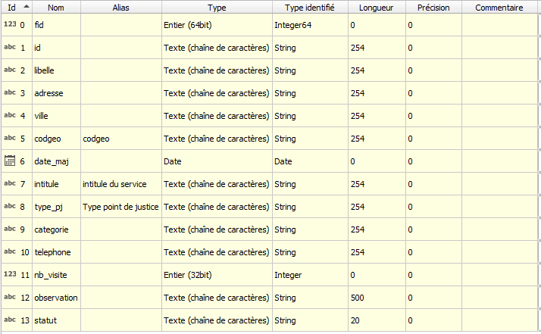
Notre table de données se présente de la manière suivante :
fid, id | Les champs fid et id représentent les identifiants que nous avons utilisés dans le cadre de ce projet, nous permettant de collaborer et de travailler avec les mêmes données.
libelle, intitule | Avec les champs libelle et intitule, nous avons choisi de faire la distinction entre les lieux d'accès à l'information juridique "bâtiment" et les intitule qui représentent le nom des services, en partant de l'hypothèse qu'un seul bâtiment peut regrouper plusieurs services.
adresse, ville, codgeo | Les champs adresse, ville, codgeo permettent de situer le point-justice.
type_pj | type_pj est le champ qui va remplacer l'ancienne disposition des tableaux de données. Au lieu de différencier les types de point-justice dans différents tableaux, nous proposons ici de garder cette attribue dans une seule colonne.
catégorie | Le champ catégorie, champ expérimental que nous suggérons, car nous estimons qu'elles seront indispensables dans le cadre d'une application cartographique web à la fois pour les justiciables que pour les décideurs.
nb_visite | Reprend les informations sur les nombres de visiteurs déjà disponibles dans la donnée initiale, ici nous avons restreint le champ à uniquement des informations numériques
pop | Nombre d'habitants par communes
ratio, classe | On suggère ici d'ajouter des informations supplémentaires sur la capacité d'accueil des points-justice, ce qui ferait le lien entre les points-justice et les besoins de la population concernée.
statut | Renseigne sur l'existence ou non du point-justce a la date de mise à jour de la donnée.
telephone, mail | Constituez les informations indispensables pour constater les point-justice depuis l'application
remarque | Regroupe toutes les informations additionnelles disponibles pour un service donner.

Type
Généraliste hors FS
France Service
Spécialiste hors FS
Domaine juridique

Statut
Déjà existant
Création
Suppression

categorie

classe

